Offre 2023 new
Marque | Référence | EAN | Photo | Désignation | Pcs par palette | Gerbabilite | Nbre palettes | QU | PVP | TOTAL
PYREX | 241A000/7046 | 3426470290999 |  | PLAT REC PX 0L8 +COUV PGLASS | 432 | Oui | 8.00 | 3,456 | 22.00 € | 76,032.00 €
 | 242A000/7045 | 3426470290975 |  | PLAT REC PX 1L5 +COUV PGLASS | 250 | Oui | 27.44 | 6,861 | 24.90 € | 170,838.90 €
 | 243A000/7044 | 3426470290982 |  | PLAT REC PX 2L6 +COUV PGLASS | 128 | Oui | 51.45 | 6,586 | 26.90 € | 177,163.40 €
 | 295B003/7145 | 3426470288606 |  | PLAT REC PX 33X22 BLU COLOR 4 | 200 | Oui | 66.65 | 13,329 | 30.85 € | 411,199.65 €
 | 295B004/7145 | 3426470288569 |  | PLAT REC PX 33X22 GRS COLOR 1 | 200 | Oui | 46.06 | 9,212 | 30.85 € | 284,190.20 €
 | 295B005/7145 | 3426470288590 |  | PLAT REC PX 33X22 RGE COLOR 3 | 200 | Oui | 49.73 | 9,945 | 30.85 € | 306,803.25 €
 | 295B008/7145 | 3426470288583 |  | PLAT REC PX 33X22 JNE COLOR 2 | 200 | Oui | 15.46 | 3,092 | 30.85 € | 95,388.20 €
Ocuisine | 912S993/7041 | 3426470278041 |  | Carton 10 Pieces Cook & Store Bundle WEB | 24 |  | 60.00 | 1,440 | 40.00 € | 57,600.00 €
KILNER | KR25006/7046 | 5010853253411 | 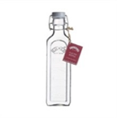 | NEW CLIP TOP BOTTLE 0,6 LITRE | 450 | oui | 1.84 | 828 | 7.50 € | 6,210.00 €
 | KR25007/7046 | 5010853253428 | 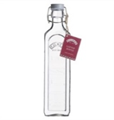 | NEW CLIP TOP BOTTLE1 LITRE | 360 | oui | 2.60 | 935 | 8.50 € | 7,947.50 €
 | KR25011/7046 | 5010853263335 | 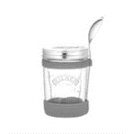 | KIL SOUP JAR SET | 144 | Non | 9.50 | 1,368 | 20.90 € | 28,591.20 €
 | KR25014/7046 | 5010853266763 |  | ALL IN 1 FOOD TO GO JAR SET | 192 | oui | 1.70 | 327 | 24.90 € | 8,142.30 €
 | KR25401/7040 | 5010853138022 | 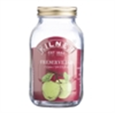 | PRESERVE 1LT JAR | 360 | oui | 1.73 | 624 | 8.90 € | 5,553.60 €
 | KR25403/7042 | 5010853201177 | 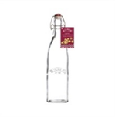 | CLIP TOP RND DRINK DISPENS 8L | 28 | Non | 16.50 | 462 | 29.90 € | 13,813.80 €
 | KR25471/7040 | 5010853174372 | 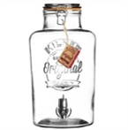 | CLIP TOP SQUARE BOTTLE 0,55L | 504 | oui | 0.81 | 408 | 6.50 € | 2,652.00 €
 | KR25472/7040 | 5010853174389 |  | CLIP TOP SQUARE BOTTLE 1L | 324 | oui | 0.74 | 240 | 8.50 € | 2,040.00 €
 | KR25490/7040 | 5010853158389 | 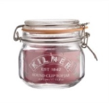 | CLIP TOP ROUND JAR 0,5 LITRE | 432 | oui | 5.07 | 2,189 | 7.50 € | 16,417.50 €
 | KR25493/7046 | 5010853158419 | 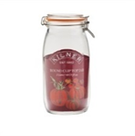 | CLIP TOP ROUND JAR 2 LITRE | 162 | oui | 10.07 | 1,632 | 13.50 € | 22,032.00 €
 | KR25494/7046 | 5010853158426 |  | CLIP TOP ROUND JAR 3 LITRE | 108 | #N/A | 19.18 | 2,071 | 22.50 € | 46,597.50 €
 | KR25513/7046 | 5010853075938 |  | CLIP TOP SQUARE JAR 2LITRE | 192 | oui | 1.28 | 246 | 11.75 € | 2,890.50 €
 | KR25575/7040 | 5010853191423 |  | HEX TWIST TOP JAR 110ML | 3024 | oui | 0.08 | 240 | 2.95 € | 708.00 €
 | KR25576/7040 | 5010853191430 |  | HEX TWIST TOP JAR 280ML | 1440 | oui | 0.17 | 240 | 3.95 € | 948.00 €
 | KR25733/7040 | 5010853218700 | 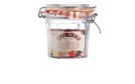 | FACETTED CLIP TOP JAR 0,45 L | 504 | oui | 4.90 | 2,472 | 8.90 € | 22,000.80 €
 | KR25734/7040 | 5010853218717 | 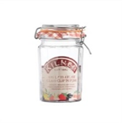 | FACETTED CLIP TOP JAR 0,95 L | 240 | oui | 0.50 | 119 | 10.90 € | 1,297.10 €
 | KR25735/7046 | 5010853218724 | 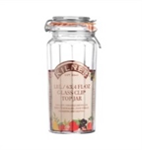 | FACETTED CLIP TOP JAR 1,8 L | 162 | oui | 0.74 | 120 | 13.90 € | 1,668.00 €
 | KR25736/7046 | 5010853233086 | 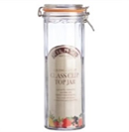 | FACETTED CLIP TOP JAR 2,2 L | 108 | oui | 2.85 | 308 | 21.90 € | 6,745.20 €
 | KR25791/7046 | 5010853232904 |  | FOOD ON THE GO JAR 1 LITRE CDU | 240 | oui | 4.60 | 1,103 | 17.00 € | 18,751.00 €
 | KR25816/7049 | 5010853233567 | 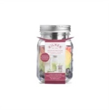 | SNACK ON THE GO JAR 0,5 LITRE | 504 | non | 5.89 | 2,970 | 13.90 € | 41,283.00 €
 | KR25899/7046 | 5010853253046 |  | BREAKFAST JAR SET | 144 | non | 8.58 | 1,236 | 14.90 € | 18,416.40 €
 | KR25489/7040 | 5010853159201 |  | PACK OF 6 RUBBER SEALS 0,35 2L | 3024 | non | 7.97 | 24,108 | 6.90 € | 166,345.20 €
DURALEX | 1011CB06A0111 | 3550190501933 | 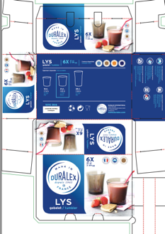 | Lys Créole 6 Gobelets 21 cl | 144 | Oui | 382 | 55,000 | 14.90 € | 819,500.00 €
 | 1027DB06D1111 | 3550190502084 | 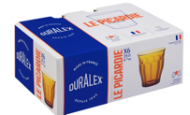 | Picardie Vermeil 6 Gobelets 25 cl | 180 | Oui | 278 | 50,040 | 14.90 € | 745,596.00 €
 |  |  |  |  |  |  | 1,092 | 203,207 |  | 3,585,362.20 €

